상품제안서
아이리버 BF-T3 프리미엄 스템 점보팬 | 상품코드: F30750

 |  |  |  |  |  |  | 02-412-0044 | www.easy1.co.kr
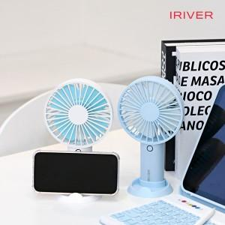

【상세/제작정보】

【인쇄/포장옵션】 | 레이저, 풀칼라 / 포장지포장

【공급단가】 | 수량 | 50~ | 100~ | 300~ | 500~ | 1,000~
*VAT별도 | 단가 | 9,370원 | 9,220원 | 9,000원 | 8,770원 | 8,620원

【상품 URL】 | https://dev.easy1.co.kr:443/src/goods_detail.php?gdno=30750

